Interlocuteurs Pulsy
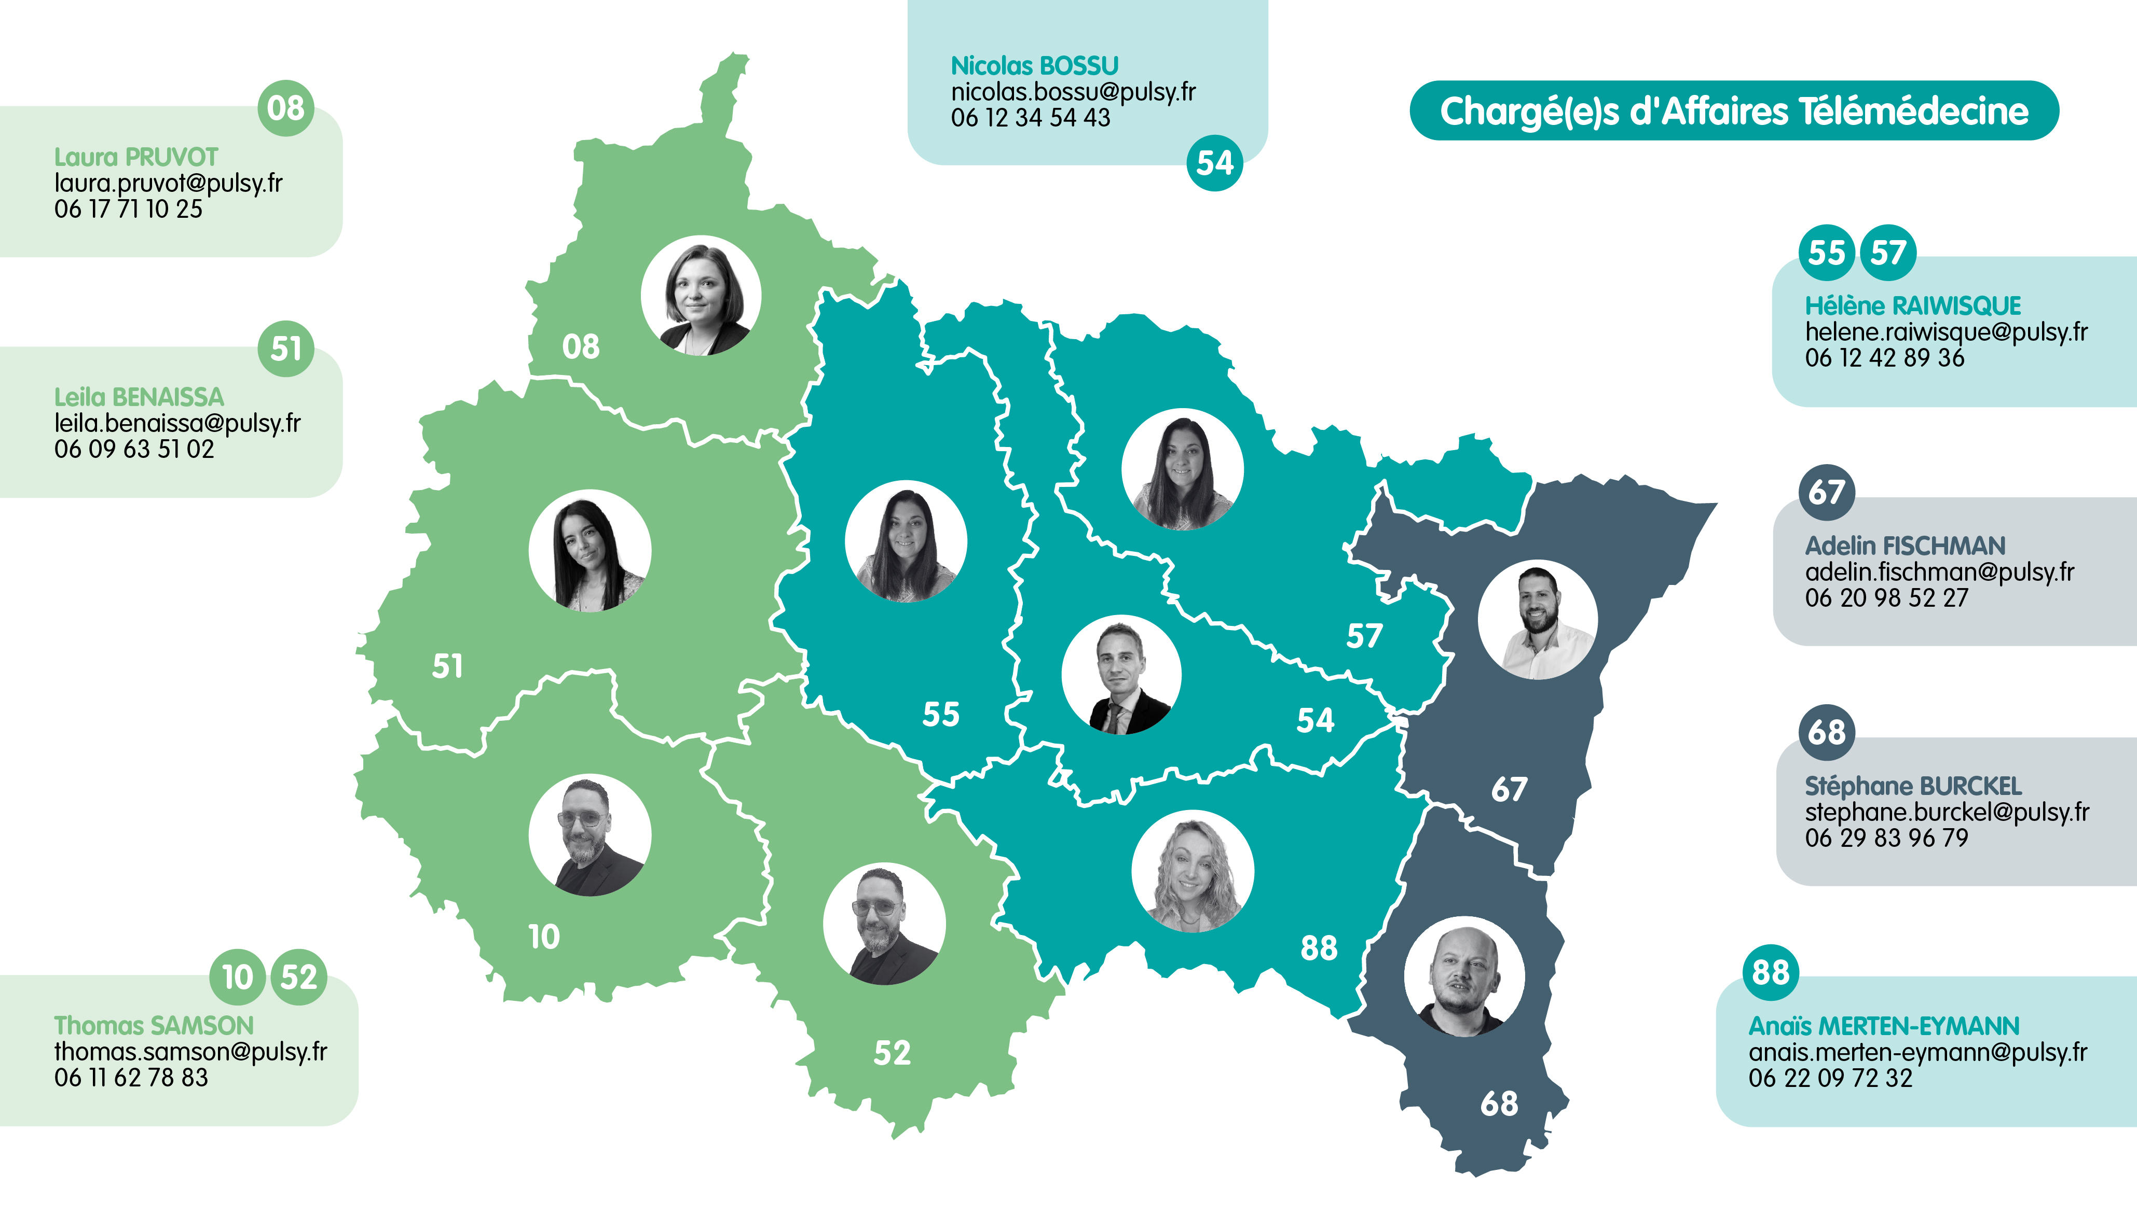

synthese chiffree
Tous les sites en cours de traitement | Étapes 1 à 7 : en construction | Étapes 8 et 9 : finalisation | début des usages | Total
08 - Ardennes | 3 | 2 | 8 | 13
10 - Aube | 5 | 0 | 38 | 42
51 - Marne | 3 | 0 | 9 | 12
52 - Haute Marne | 2 | 1 | 27 | 30
54 - Meurthe et Moselle | 8 | 0 | 20 | 28
55 - Meuse | 0 | 0 | 18 | 18
57 - Moselle | 4 | 0 | 22 | 26
67 - Bas Rhin | 6 | 0 | 7 | 13
68 - Haut Rhin | 4 | 6 | 14 | 24
88 - Vosges | 6 | 3 | 18 | 27
TOTAL | 41 | 12 | 181 | 233

